产前版评语12.30
广州冒泡电商有限公司：批办评语
订单款号： | 23SS-LZ0308 |  | 批办师： |  | 彭小平 |  | 批办类型： | 产前版
供应商： | 乐滔 |  | 设计师： |  | 刘珍 |  | 批办日期： | 2022-12-30
样衣批复意见 FITTING SAMPLE APPROVAL COMMENT
设计 工艺 版型 |  |  |  |  |  | 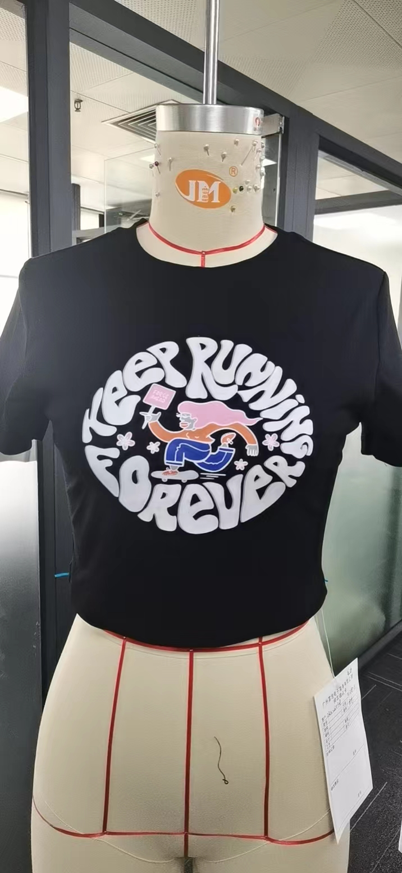 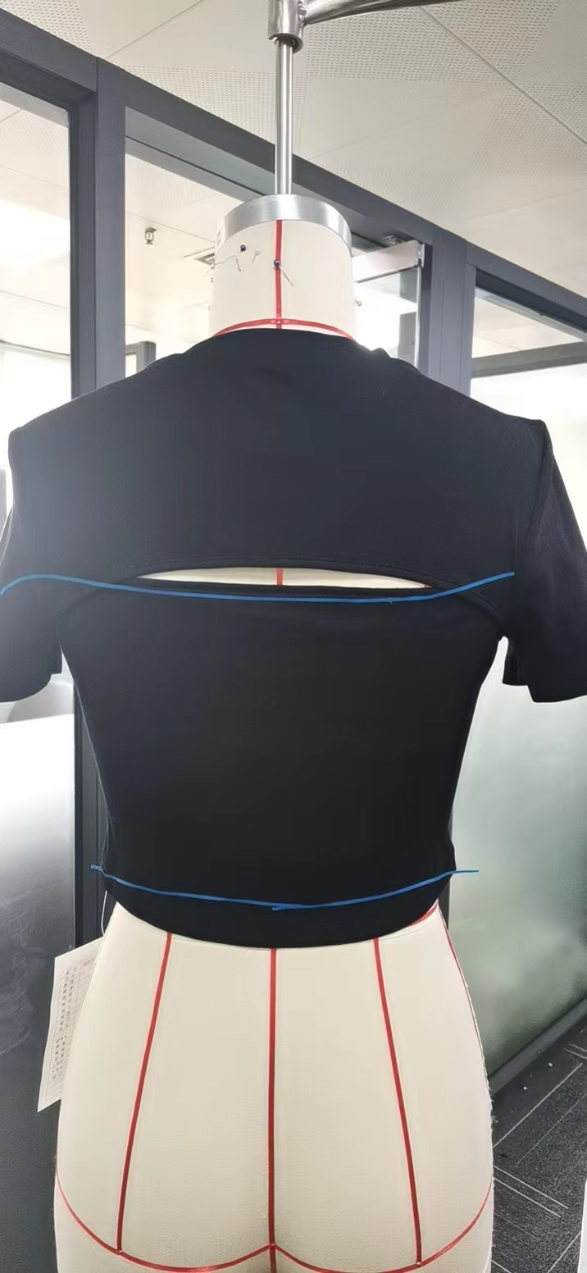
 | 1：领边外翻不平服，领条改短一点。

 | 2：后幅开孔太小，下挖1CM。

 | 3：下脚不水平，后中长减短2.5CM。完成后侧骨比前侧骨短1CM大货后侧骨扒开1CM。

 | 前下脚减小2CM，前夹多布请改善

部位 度量方法 |  | 基码S 样板尺寸 | 误差 | 要求 尺寸
前衣长（肩点至下脚边 |  | 40 |  | 40
肩宽（骨至骨） |  | 36 |  | 36
胸围（夹下2CM直度） |  | 77 |  | 76
脚围（直度） |  | 72 |  | 70
夹直（直度） |  | 18.5 |  | 18.5
袖长（肩骨至袖口） |  | 18 |  | 18
袖口（直度） |  | 29 |  | 29
领宽（骨至骨直度） |  | 19.5 |  | 19.5
前领深（肩骨垂直至前中领骨 |  |  |  | 8
领围（沿骨拉度） |  |  |  | 70
领高 |  |  |  | 1.8

本工艺单中未列明工艺标准均以 《 工艺执行项目规范标准》 为准。

结论 Conclusion |  | 改善以上问题，可开大货

